Plan1
 |  |  |  | Pilha P = new Pilha(); |  |  | Pilha P = new Pilha();
 |  |  |  | Fila F = new Fila(); |  |  | Fila F = new Fila();
 |  |  |  | ListaOrd L = new ListaOrd();
 |  |  |  | for(int i=5; i<13; i+=3) { |  |  | for(int i=5; i<13; i+=3) {
 |  |  |  | F.enqueue(i-1); |  |  | F.enqueue(i-1);
 |  |  |  | P.push(i); |  |  | P.push(i);
 |  |  |  | } |  |  | }
 |  |  |  | while(!F.isEmpty()) |  |  | while(!F.qIsEmpty())
 |  |  |  | L.ins(F.dequeue()); |  |  | P.push(F.dequeue());
 |  |  |  | while(!P.isEmpty())
 |  |  |  | L.ins(P.pop()); |  |  | while(!P.isEmpty())
 |  |  |  |  |  |  | System.out.print(P.pop() + ",");

 |  |  |  | L.print();

 |  |  |  |  |  |  | 4, 5, 7, 8, 10, 11 | A)
 |  | 4 | 5 | 7 | 8 | 10 | 11 | 10,7,4,11,8,5. | 10 | 7 | 4 | 11 | 8 | 5

 |  |  |  |  |  |  |  | B)
 |  | 4 | 5 | 7 | 8 | 10 | 11 | 11,8,5,11,8,5. | 11 | 8 | 5 | 11 | 8 | 5

 |  |  |  |  |  |  |  | C)
 |  | 4 | 5 | 7 | 8 | 10 | 11 | 4,7,10,11,8,5. | 4 | 7 | 10 | 11 | 8 | 5

 |  |  |  |  |  |  |  | D)
 |  | 4 | 5 | 7 | 8 | 10 | 11 | 4,7,1,11,8,5. | 4 | 7 | 1 | 11 | 8 | 5

 |  |  |  |  |  |  |  | E)
 |  | 4 | 5 | 7 | 8 | 10 | 11 | 8,7,10,11,8,5. | 8 | 7 | 10 | 11 | 8 | 5

 |  |  | Um teste de objetivo que verifica se determinado estado é objetivo ou final – por exemplo, no xadrez, a condição de xeque-mate seria um estado objetivo ou final;
 |  |  | Um teste de objetivo que verifica se determinado estado é objetivo ou final – por exemplo, no xadrez, a condição de xeque-mate seria um estado objetivo ou final;
 |  |  | II. O estado inicial em que o agente começa a resolver o problema;

 |  |  | Uma descrição das ações possíveis que estão disponíveis ao agente. Uma função sucessora pode determinar dentro de um espaço de estados qual será a próxima ação na sequência;
 |  |  | Uma descrição das ações possíveis que estão disponíveis ao agente. Uma função sucessora pode determinar dentro de um espaço de estados qual será a próxima ação na sequência;
 |  |  | Poderá ser considerado um custo de caminho atribuído a cada percurso, calculado como a soma dos custos de passos, onde cada passo pode ser um valor numérico e será o custo de uma ação para ir de um estado para outro. Um custo de caminho mínimo poderia ser uma solução ótima do problema.
 |  |  | Poderá ser considerado um custo de caminho atribuído a cada percurso, calculado como a soma dos custos de passos, onde cada passo pode ser um valor numérico e será o custo de uma ação para ir de um estado para outro. Um custo de caminho mínimo poderia ser uma solução ótima do problema.

 |  |  | aprendizagem não supervisionada
 |  |  | supervisionada
 |  |  | reforço

inform | I. sua cuja forma e conteúdo são apresentados de uma maneira que seja útil para uso no processo de decisão.
intelig | II. incorpora capacidades como, por exemplo, compreensão, raciocínio lógico, análise e síntese.
dados | III. são a estrutura fundamental sobre a qual um sistema de informação é construído.
conhec | IV. uma combinação de idéias, regras e procedimentos elementares que guiam as ações e decisões.

 |  |  |  | A)
 |  |  |  | I (informação); II (inteligência); III (dados); IV (conhecimento).

 |  |  |  | B)
 |  |  |  | I (conhecimento); II (informação); III (inteligência); IV (dados).

 |  |  |  | C)
 |  |  |  | I (inteligência); II (dados); III (conhecimento); IV (informação).

 |  |  |  | D)
 |  |  |  | I (dados); II (inteligência); III (informação); IV (conhecimento).

 |  |  |  | E)
 |  |  |  | I (informação); II (conhecimento); III (dados); IV (inteligência).

 |  |  |  | O dispositivo de bloco é aquele que armazena a informação em blocos de tamanho fixo, normalmente de 512 bytes a 32 768 bytes. A principal característica dos dispositivos de bloco é que cada bloco pode ser lido e escrito independentemente.
 |  |  |  | Odispostodecaractereenviaerecebeumfluxosemconsiderarquaisquerestruturasdebloco,elenãoéendereçávelenãodispõedequalqueroperaçãodeposicionamentoouoperaçãodeacessoaleatório-seekoperation.Asimpressoras,interfacesderedes,terminaisemousesãodispositivosdecaractere. | 257
 |  |  |  | Os dispositivos de E/S não apresentam variação de velocidades, portanto não impõem a necessidade de aceitar diferentes ordens de magnitudes

 |  |  |  | O dispositivo de bloco é aquele que armazena a informação em blocos de tamanho fixo, normalmente de 512 bytes a 32 768 bytes. A principal característica dos dispositivos de bloco é que cada bloco pode ser lido e escrito independentemente.
 |  |  |  | Odispostodecaractereenviaerecebeumfluxosemconsiderarquaisquerestruturasdebloco,elenãoéendereçávelenãodispõedequalqueroperaçãodeposicionamentoouoperaçãodeacessoaleatório-seekoperation.Asimpressoras,interfacesderedes,terminaisemousesãodispositivosdecaractere. | 257
 |  |  |  | Os dispositivos de E/S apresentam uma ampla variação de velocidades, o que impõem a necessidade de aceitar diferentes ordens de magnitudes

 |  |  |  | I) Para que o roteamento seja possível há alguns protocolos responsáveis por construir e manter as tabelas de roteamento. Estes protocolos se baseiam em um algoritmo específico para dar melhor desempenho ao armazenamento e gerência das tabelas. Ele também tem como responsabilidade a troca de informações sobre os caminhos conhecidos para outros equipamentos.
 |  |  |  | II) No roteamento baseados em estado de link, os equipamentos responsáveis por rotear possuem uma tabela com a melhor distância conhecida aos vários destinos alcançáveis e qual a interface de saída a ser usada para chegar até o destino. A tabela é atualizada periodicamente pelos equipamentos diretamente conectados para mantê-la atualizada. |  | Este tipo de protocolo não envia toda a tabela de roteamento para os equipamentos vizinhos a cada atualização da tabela. Em vez disso, envia apenas informações sobre um determinado evento ocorrido na rede, o qual pode ser a perda ou a inserção de um link. Essas informações são enviadas por Anúncio de Estado de Link (LSA). Esse protocolo usa o mesmo conceito da estrutura de dados, conhecida como árvores, para buscar determinada informação sobre o endereço da rede e sobre a interface de saída. O algoritmo no qual esse protocolo se baseia chama-se algoritmo do caminho mínimo primeiro e foi desenvolvido por Dijkstra, que faz referência sobre a velocidade do caminho para montar a tabela de roteamento. A ideia básica do algoritmo de estado de enlace é a seguinte: cada equipamento responsável pelo roteamento deve
 |  |  |  | III) O princípio básico do RIP está em determinar a distância entre a origem e destino calculando o número de saltos de roteadores necessários para um pacote chegar da rede origem para a rede destino. Este protocolo suporta, no máximo 15 saltos, portanto se um pacote tiver que alcançar uma rede onde ultrapasse estes 15 saltos, ele não irá chegar, ou seja, no décimo sexto salto ele será descartado. A esta característica chamamos de rede "inalcançável".

 |  |  |  |  |  | 8100

 |  |  |  | SELECT FIRST_NAME, LAST_NAME, JOB_ID, DEPARTMENT_ID, SALARY FROM EMPLOYEES WHERE SALARY < (SELECT AVG(SALARY) FROM EMPLOYEES) ORDER BY FIRST_NAME |  | SELECT First_Name, Job_id, Salary
 |  |  |  |  |  | From Employees
 |  |  |  |  |  | Where Salary = (SELECT AVG (Salary) FROM Employees)

 |  |  |  |  |  | B)
 |  |  |  |  |  | SELECT First_Name, Job_id, Salary
 |  |  |  |  |  | From Employees
 |  |  |  |  |  | Where Salary < (SELECT AVG (Salary) FROM Employees)

 |  |  |  |  |  | C)
 |  |  |  |  |  | SELECT First_Name, Job_id, Salary
 |  |  |  |  |  | From Employees
 |  |  |  |  |  | Where Salary >= (SELECT AVG (Salary) FROM Employees)

 |  |  |  |  |  | D)
 |  |  |  |  |  | SELECT First_Name, Job_id, Salary
 |  |  |  |  |  | From Employees
 |  |  |  |  |  | Where Salary > (SELECT SUM (Salary) FROM Employees)

 |  |  |  |  |  | E)
 |  |  |  |  |  | SELECT First_Name, Job_id, Salary
 |  |  |  |  |  | From Employees
 |  |  |  |  |  | Where Salary > (SELECT MAX (Salary) FROM Employees)

 |  |  |  | DECLARE deptno employees.department_id%TYPE := 10; BEGIN DELETE FROM employees WHERE department_id = deptno; END; |  | A)
 |  |  |  |  |  | DELIMITER | 5
 |  |  |  |  |  | DROP PROCEDURE IF EXISTS prc_excluir_editora | 5
 |  |  |  |  |  | CREATE PROCEDURE prc_excluir_editora(IN _codigo NUMERIC) | 2
 |  |  |  |  |  | BEGIN | 5
 |  |  |  |  |  | delete from editora | 4
 |  |  |  |  |  | where edi_codigo = _codigo; | 4
 |  |  |  |  |  | END$$ | 5
 |  |  |  |  |  | DELIMITER ; | 5

 |  |  |  |  |  | B) | 1
 |  |  |  |  |  | DELIMITER | 5
 |  |  |  |  |  | DROP PROCEDURE IF EXISTS prc_excluir_editora | 5
 |  |  |  |  |  | CREATE PROCEDURE prc_excluir_editora(IN _codigo NUMERIC) | 2
 |  |  |  |  |  | BEGIN | 5
 |  |  |  |  |  | END$$ | 5
 |  |  |  |  |  | DELIMITER ; | 5

 |  |  |  |  |  | C) | 1
 |  |  |  |  |  | DELIMITER | 5
 |  |  |  |  |  | DROP PROCEDURE IF EXISTS prc_excluir_editora | 5
 |  |  |  |  |  | PROCEDURE prc_excluir_editora(IN _codigo NUMERIC) | 1
 |  |  |  |  |  | BEGIN | 5
 |  |  |  |  |  | delete from editora | 4
 |  |  |  |  |  | where edi_codigo = _codigo; | 4
 |  |  |  |  |  | END$$ | 5
 |  |  |  |  |  | DELIMITER ; | 5

 |  |  |  |  |  | D) | 1
 |  |  |  |  |  | DELIMITER | 5
 |  |  |  |  |  | DROP PROCEDURE IF EXISTS prc_excluir_editora | 5
 |  |  |  |  |  | CREATE PROCEDURE prc_excluir_editora() | 1
 |  |  |  |  |  | BEGIN | 5
 |  |  |  |  |  | delete from editora | 4
 |  |  |  |  |  | where edi_codigo = _codigo; | 4
 |  |  |  |  |  | END$$ | 5
 |  |  |  |  |  | DELIMITER ; | 5

 |  |  |  |  | x | E) | 1
 |  |  |  |  |  | DELIMITER | 5
 |  |  |  |  |  | DROP PROCEDURE IF EXISTS prc_excluir_editora | 5
 |  |  |  |  |  | CREATE PROCEDURE prc_excluir_editora(IN _codigo VARCHAR(100)) | 1
 |  |  |  |  |  | BEGIN | 5
 |  |  |  |  |  | delete from editora | 4
 |  |  |  |  |  | where edi_codigo = _codigo; | 4
 |  |  |  |  |  | END$$ | 5
 |  |  |  |  |  | DELIMITER ; | 5

 |  |  |  | CREATE FUNCTION fn_quadrado(n IN number) |  | CREATE FUNCTION fn_quadrado(n IN number)
 |  |  |  | RETURN number IS |  | RETURN number IS
 |  |  |  | q number; |  | q number;
 |  |  |  | BEGIN |  | BEGIN
 |  |  |  | q := n * n; |  | q := n * n;
 |  |  |  | RETURN q; |  | RETURN q;
 |  |  |  | END; |  | END;

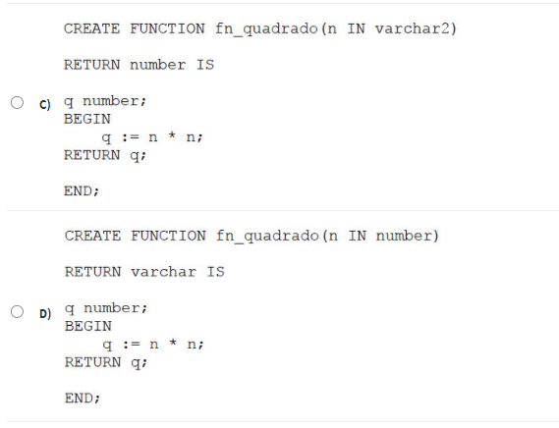
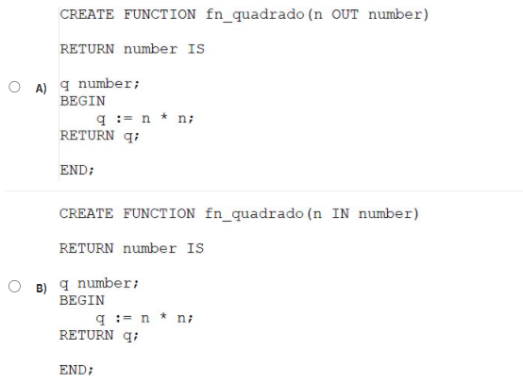

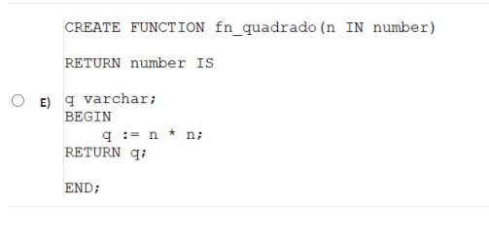

 |  |  |  |  |  | a.
 |  |  |  |  |  | id_tipo_conta prompt 'Digite o código da conta a ser excluído'
 |  |  |  |  |  | DECLARE
 |  |  |  |  |  | v_id_tipo_conta NUMBER(6):='&id_tipo_conta';
 |  |  |  |  |  | BEGIN
 |  |  |  |  |  | DELETE FROM tab_tipo_conta
 |  |  |  |  |  | WHERE id_tipo_conta = v_id_tipo_conta;
 |  |  |  |  |  | END;

 |  |  |  |  |  | b.
 |  |  |  |  |  | accept id_tipo_conta prompt 'Digite o código da conta a ser excluído' | accept id_tipo_conta prompt 'Digite o código da conta a ser excluído'
 |  |  |  |  |  | DECLARE | DECLARE
 |  |  |  |  |  | v_id_tipo_conta NUMBER(6):='&id_tipo_conta'; | v_id_tipo_conta NUMBER(6):='id_tipo_conta';
 |  |  |  |  |  | BEGIN | BEGIN
 |  |  |  |  |  | DELETE FROM tab_tipo_conta | DELETE FROM tab_tipo_conta
 |  |  |  |  |  | WHERE id_tipo_conta = v_id_tipo_conta; | WHERE id_tipo_conta = v_id_tipo_conta;
 |  |  |  |  |  | END; | END;

 |  |  |  |  |  | c.
 |  |  |  |  |  | accept id_tipo_conta 'Digite o código da conta a ser excluído' | 331.19
 |  |  |  |  |  | DECLARE | 12
 |  |  |  |  |  | v_id_tipo_conta NUMBER(6):='&id_tipo_conta'; | 27.599166667
 |  |  |  |  |  | BEGIN
 |  |  |  |  |  | DELETE FROM tab_tipo_conta
 |  |  |  |  |  | WHERE id_tipo_conta = v_id_tipo_conta;
 |  |  |  |  |  | END;

 |  |  |  |  |  | d.
 |  |  |  |  |  | accept id_tipo_conta prompt 'Digite o código da conta a ser excluído'
 |  |  |  |  |  | DECLARE
 |  |  |  |  |  | v_id_tipo_conta NUMBER(6):='&id_tipo_conta';
 |  |  |  |  |  | BEGIN
 |  |  |  |  |  | DELETE tab_tipo_conta
 |  |  |  |  |  | WHERE id_tipo_conta = v_id_tipo_conta;
 |  |  |  |  |  | END;

 |  |  |  |  |  | e.
 |  |  |  |  |  | accept id_tipo_conta prompt 'Digite o código da conta a ser excluído'
 |  |  |  |  |  | DECLARE
 |  |  |  |  |  | v_id_tipo_conta NUMBER(6):='id_tipo_conta';
 |  |  |  |  |  | BEGIN
 |  |  |  |  |  | DELETE FROM tab_tipo_conta
 |  |  |  |  |  | WHERE id_tipo_conta = v_id_tipo_conta;
 |  |  |  |  |  | END;

